论文
序号 | 论文标题 | 作者顺序 | 通讯作者 | 期刊/会议名称 | 发表年份 | 期刊分区 | JCR分区 | 中科院分区 | 影响因子IF | DOI | 卷期页 | 出版社 | 是否检索 | 收录编号 | 是否第一/通讯 | 合作者国家/单位 | 关键词 | 链接 | PDF附件路径 | 备注 | 录用通知书
1 | Research on Path Planning of Path-Finding Robot Based on Optimized RRT Algorithm | Haijia Zhong¹, Haiyan Luo², Yixin Chen³, Fucai Xie⁴*, Chuan Guo⁵, Mey Sok⁶ | Fucai Xie⁴* | 2025 5th International Symposium on … (ISPCEM 2025) | 2025 | 无（会议论文） | 无（会议论文，不在 JCR） | 无 | 无 | 待定（尚未由 IEEE 出版／DOI 未分配） | 待定（卷号/页码待出版） | IEEE（会议论文集），ISBN: 979-8-3315-9969-0 | 否（已接收录用通知，但尚未正式出版／检索） | 待定（EI/Scopus 收录号待定） | Fucai Xie | 中国、柬埔寨、泰国；含 School of Engineering and Technology, Shinawatra University 等 | Path-finding Robot; Artificial Potential Field (APF); RRT; Path Planning; Algorithm Optimization | —（链接待定／会后会议主页可能提供） | （本地 PDF 路径由你补） | 已接收录用通知，待 IEEE 出版，由 IEEE 出版后提交 EI Compendex、Scopus 检索
2 | Chinese Sentiment Analysis and Interpretability Research Based on BERT and its Improved Models | Fucai Xie, Haiyan Luo, Yixin Chen, Keming Qiu,Shiyao Yu，Haijia Zhong | Fucai Xie | 2025 7th International Conference on Frontier Technologies of Information and Computer (ICFTIC 2025) | 2025 | 无（会议论文） | 无（会议论文，不在 JCR） | 无 | 无 | 待定（论文尚未出版，DOI 未分配） | 待定（待论文正式收录到 IEEE Xplore 后确定卷、期、页码） | IEEE | 拟提交 IEEE Xplore, EI Compendex, Scopus | 225110412113047796 | Fucai Xie | 中国、柬埔寨、泰国；其中 Fucai Xie、Chuan Guo 为 School of Engineering and Technology, Shinawatra University 等合作单位
3 | Adaptive Hybrid Anomaly Detection for IoT Systems: Combining Isolation Forest and Neural Network Fusion for Sustainable Smart Cities | Haijia Zhong, Kuiyuan Liao, Luxin Jiang, Fucai Xie*, Fuming Lai, Haoyang Li, Mey Sok | Fucai Xie* | 2025 6th International Symposium on Computer Engineering and Intelligent Communications (ISCEIC 2025) | 2025 | 无（会议论文） | 无（会议论文，不在 JCR） | 无 | 无 | 待定（论文尚未出版，DOI 未分配） | 待定（待论文正式收录到 IEEE Xplore 后确定卷、期、页码） | IEEE（Conference Publishing Services），会议论文集，ISBN: 979-8-3315-6555-8 (ISCEIC) | 否（目前为“审核中”，会议尚未召开，尚未 EI/Scopus 检索） | 待定（EI/Scopus 检索后生成收录号） | Fucai Xie | 中国、柬埔寨、泰国；其中 Fucai Xie、Haoyang Li 为 School of Engineering and Technology, Shinawatra University 等合作单位 | Anomaly detection; IoT; Sustainable smart cities; Hybrid machine learning; Isolation Forest; Neural networks | 会议信息页：https://isceic.org (ISCEIC) | （本地路径需你自己补） | 出版与检索说明：所有录用且参会论文由 IEEE 出版（ISBN: 979-8-3315-6555-8），出版后提交 EI Compendex 和 Scopus 检索；目前状态为“审核中”。你备注中写“ISPCEM 2025”疑似笔误，应为 ISCEIC 2025。(ISCEIC)
4 | AI-Powered Automated Feedback for ESL Writing: A Large-Scale Quality and Cost Analysis Toward SDG 4 | Haijia Zhong, Haiyan Luo, Shiwen Lai, Yixin Chen, Fucai Xie*, Chuan Guo, Mey Sok | Fucai Xie* | 2025 4th International Conference on Artificial Intelligence and Education (ICAIE 2025) | 2025 | 无（会议论文） | 无（会议论文，不在 JCR） | 无 | 无 | 待定（拟由 ACM 出版，DOI 将在正式出版后由 ACM 分配） | 待定（需等 ACM ICPS 论文集出版后） | ACM International Conference Proceedings Series (ICPS)，ISBN: 979-8-4007-2092-5（已在会议信息中注明）(ic-icaie.com) | 否（当前状态为“待接收和录用 / 待缴费”，尚未正式出版和检索） | 待定（待 EI / Scopus 检索后自然生成） | Fucai Xie | 中国、柬埔寨、泰国；其中 Fucai Xie、Chuan Guo 为 School of Engineering and Technology, Shinawatra University 等合作单位 | Automated writing evaluation; ESL writing; AI feedback; large language models; CEFR; cost analysis; GPT-4; sustainable development; SDG 4; Quality Education; educational equity | 会议信息页：http://www.ic-icaie.com/ (ic-icaie.com) | （本地路径需你自己补） | 会议信息显示：ICAIE 2025 将在 2025-11-21 至 23 日于南京召开，由 ACM ICPS 出版，检索为 EI、Scopus 和 Google Scholar；你提供的“2025-10-31”“2025-11-20”“225111218323847796（待缴费）”可视为投稿时间、通知时间与缴费编号，可保留在你个人内部记录栏。(ic-icaie.com) | 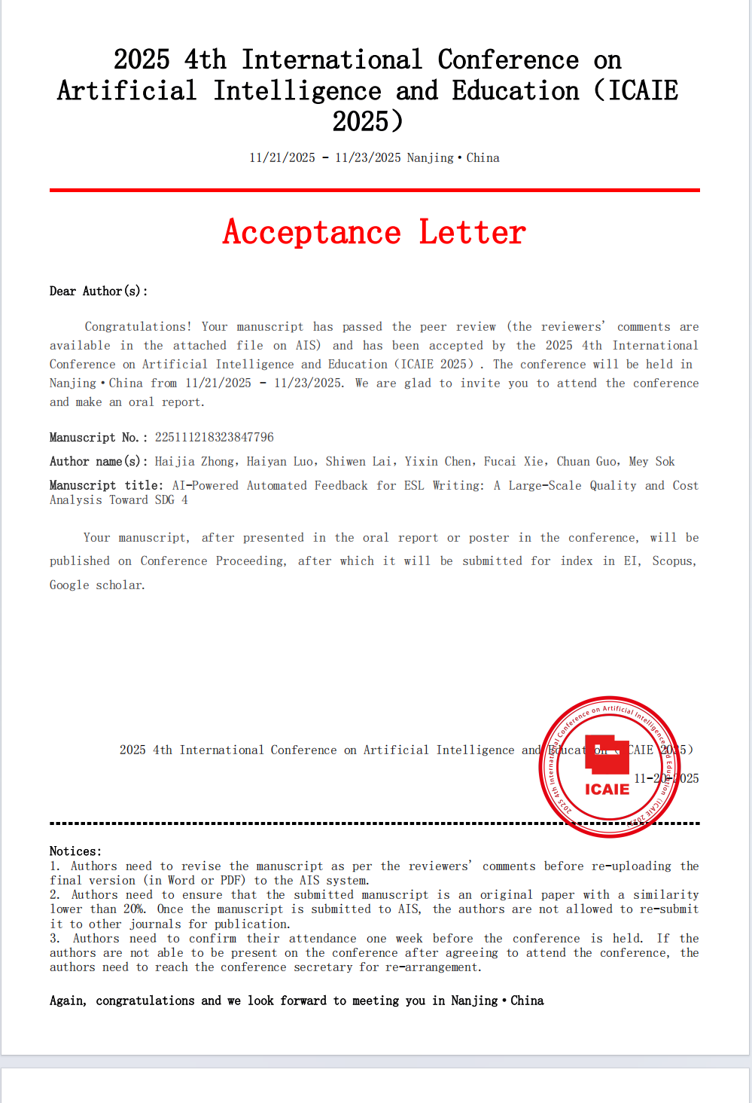
5 | Hierarchical Hybrid Path Planning Method Based on Improved Sampling and Potential Field Fusion | Haijia Zhong a , Haiyan Luo b , Yixin Chen b , Fucai Xie c * | Fucai Xie | 2025 5th International Conference on Artificial Intelligence, Automation and Algorithms (AI2A 2025) | 2025 | 无（会议论文） | 无（会议论文，不在 JCR） | 无 | 无 | 待定（论文尚未出版，DOI 未分配） | 待定（待论文正式收录到 IEEE Xplore 后确定卷、期、页码） | SPIE | 拟提交 EI Compendex, Web of Science, Scopus 等 | AA032 | Fucai Xie
6 | 基于图像稀疏度评估的白细胞污染检测方法 (见附件图片) | 赵哲铭, 隆欣宏, 郭建磊, 巩秋实, 马千里, 谢福财 (见知网录用证书) |  | 《智能计算机与应用》 | 2026 (拟) |  |  |  |  |  | 拟于2026年第9期发表 (见预录用通知) | 《智能计算机与应用》编辑部 / 《中国学术期刊（光盘版）》电子杂志社有限公司 (见知网证书) | 已被知网(CNKI)收录 (见知网证书) | 证书编号: DLXZ20250327002 (见知网证书) | 第六作者 | 赵哲铭, 隆欣宏, 郭建磊, 巩秋实, 马千里 (单位未在附件中列出)
7 | Multi-Sensor Deep Visual Fusion and Dynamic Path Planning: Real-Time Obstacle Avoidance System for Complex Driving Scenarios | Qingpei Zhang, Xuhang Li, Jianlei Guo, Qiushi Gong, Zihao Zhou, Fucai Xie |  | 2025 2nd International Conference on Advanced Control Systems and Automation Technology (ACSAT 2025) | 2025 | 无（会议论文） | 无（会议论文，不在 JCR） | 无 | 无 | 待定（论文尚未出版，DOI 未分配） | 待定（待论文正式收录到 IEEE Xplore 后确定卷、期、页码） | IEEE | 拟提交 EI Compendex, Scopus | 225092022172888113 | 第六作者 | (Qingpei Zhang, Xuhang Li, Jianlei Guo, Qiushi Gong, Zihao Zhou)
8
9
10
11
12

